SG-Free บานตรง-แบบอิสระ
 | โครงการสอบเทียบอาคารชลประทาน
 | สำนักบริหารจัดการน้ำและอุทกวิทยา กรมชลประทาน

1 | ข้อมูลทางกายภาพ
 | 1.1 ข้อมูลระบบส่งน้ำที่ตั้งของอาคาร
 | - ข้อมูลทั่วไปของอาคาร |  |  |  | อาคาร | ทรบ.ปากคลอง 1L -RMC ฝายโป่งนก
 | - โครงการ |  | ฝายโป่งนก
 | - ตำแหน่งที่ตั้ง กม. |  | 0+000 |  | คลองสายใหญ่ |  | ฝั่งซ้าย
 | อำเภอ |  | เวียงป่าเป้า |  | จังหวัด | เชียงราย
 | - พิกัด |  | N 2128983 |  | E 555458
 | - ลักษณะคลอง |  | ÿ คลองดิน |  | R คลองดาดคอนกรีต

 | 1.2 ข้อมูลอาคาร
 | - ชื่ออาคาร
 | - ประเภทบาน R ประตูระบายน้ำบานตรง (Sluice gate) |  |  |  |  | 1 | บาน
 |  |  | ขนาดบาน | (ขนาดเส้นผ่านศูนย์กลางท่อ) |  | 0.80 | เมตร
 |  |  |  | สูง |  |  | เมตร
 | - ระดับพื้น Inlet |  |  |  |  |  | เมตร (รทก.)
 | - ระดับพื้น Outlet |  |  |  |  |  | เมตร (รทก.)
 | - ระดับพื้นธรณีอาคาร |  |  |  |  |  | เมตร (รทก.)
 | - ปริมาณน้ำไหลผ่านสูงสุด |  |  |  |  | 0.800 | ลูกบาศก์เมตร/วินาที
 | - รัศมีความโค้งของบาน (สำหรับบานโค้ง) |  |  |  |  | - | เมตร

 | 1.3 รูปภาพอาคารชลประทาน
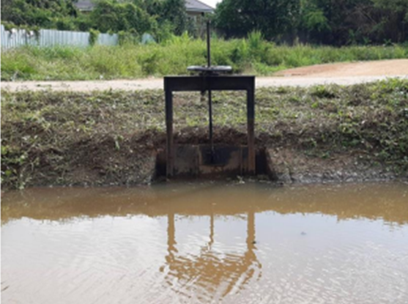

2 | ข้อมูลการสอบเทียบอาคารชลประทาน
 | R ประตูระบายน้ำบานตรง (Sluice gate)
 | R การไหลแบบอิสระ (Free flow)
 | สูตรการคำนวนสอบเทียบอาคาร

 | เมื่อ | Q = ปริมาณน้ำผ่านอาคาร (ลบ.ม./วินาที)
 |  | C = สัมประสิทธิ์ปริมาณน้ำเมื่อการไหลเป็นแบบอิสระ
 |  | L = ความกว้างของช่องประตูระบาย (เมตร)
 |  | Go = การเปิดบาน (เมตร)
 |  | H = ระดับน้ำด้านหน้าประตู - ระดับน้ำด้านท้ายประตู (เมตร)
 |  | g = ความเร่งเนื่องจากแรงโน้มถ่วง (เมตร/วินาที)

ที่ | ระดับน้ำ | ระดับ | H |  | ระยะเปิดบาน | Q | H/Go | Cd
 | ด้านเหนือน้ำ | ธรณี |  |  | (Go)
 | ม.(รทก./รสม.) | ม.(รทก./รสม.) |  |  | ม. | ลบ.ม./วินาที
1 | 1.48 | 0.00 | 1.48 | 5.3887 | 0.20 | 0.151 | 7.400 | 0.175
2 | 1.45 | 0.00 | 1.45 | 5.3338 | 0.40 | 0.492 | 3.625 | 0.288
3 | 1.36 | 0.00 | 1.36 | 5.1656 | 0.60 | 0.754 | 2.267 | 0.304
4 | 1.33 | 0.00 | 1.33 | 5.1083 | 0.80 | 0.882 | 1.663 | 0.270
5
6
7
8
9
10
11
12
13
14
15

สอบเทียบอาคาร ทรบ.ปากคลอง 1L -RMC ฝายโป่งนก โครงการ ฝายโป่งนก
7.400 | 0.175
3.625 | 0.288
2.267 | 0.304
1.663 | 0.270

3 | ข้อมูลการเปิดบานในระดับต่างๆ

ที่ | ระดับน้ำ | ระดับธรณี | H | ระยะเปิดบาน | H/Go | Cd | ปริมาณน้ำไหลผ่าน
 | ด้านเหนือน้ำ |  |  | (Go)
 | ม.(รทก./รสม.) | ม.(รทก./รสม.) |  | ม. |  |  | ลบ.ม./วินาที
1 | 1.48 | 0.00 | 1.48 | 0.20 | 7.400 | 0.186 | 0.1600
2 | 1.45 | 0.00 | 1.45 | 0.40 | 3.625 | 0.261 | 0.4462
3 | 1.36 | 0.00 | 1.36 | 0.60 | 2.267 | 0.289 | 0.7159
4 | 1.33 | 0.00 | 1.33 | 0.80 | 1.663 | 0.301 | 0.9837
5
6
7

หมายเหตุ สามารถนำไปใช้คำนวณในการยกบานระบายที่ระดับต่างๆ โดยป้อนข้อมูลระดับด้านเหนือน้ำและระดับที่ต้องการยกบาน
 | จะสามารถทราบปริมาณน้ำไหลผ่านอาคารได้ (กรอกข้อมูลในช่องว่างเท่านั้น ยกเว้นช่องสีทึบ)

